Chapter02
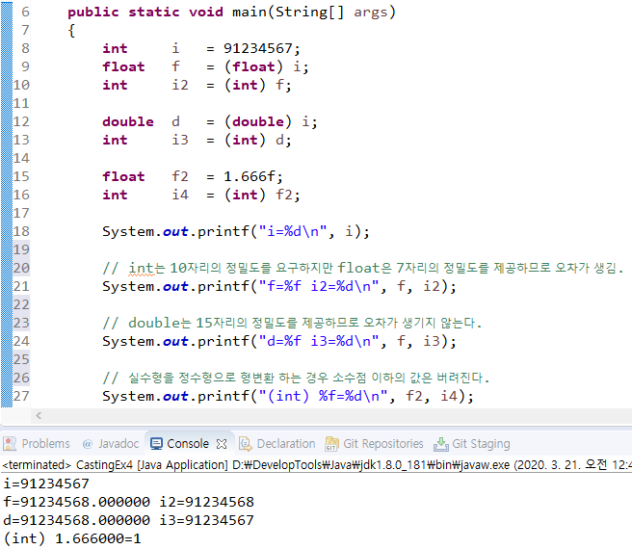
변수 (variable)

변수란? |  | 두 변수의 값 교환하기

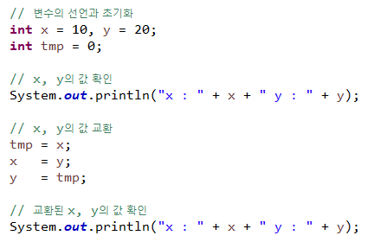
- 변경될 수 있는 단 하나의 값을 저장할 수 있는 메모리 공간. |  | - 변수를 하나 더 선언하여 임시 저장소로 활용.
- 단 하나의 값을 저장할 수 있으므로, 새로운 값을 저장하면 기존의 값은 사라진다.
- 변수는 타입과 변수이름으로 이루어진다.

변수의 초기화

- 변수를 사용하기 전에 처음으로 값을 저장하는 것.
- 변수를 선언한 뒤 초기값을 지정해주는 것.
- 변수를 초기화하지 않으면 읽기가 불가능하다.
- 변수에 값을 저장하는 '대입연산(=)'은 우변의 모든 계산이 끝난 후 제일 마지막에 수행된다.

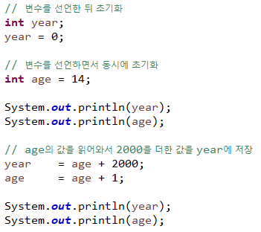
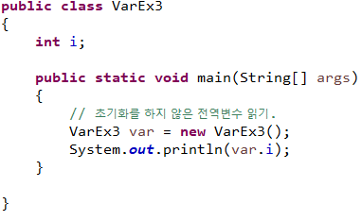

변수의 필수 명명규칙 |  | 필수는 아니지만 권장하는 명명규칙

- 대소문자가 구분되며 길이에 제한이 없다. |  | - 클래스 이름의 첫 글자는 항상 대문자로 한다.
- 예약어를 사용해서는 안 된다. |  | - 상수의 이름은 모두 대문자로 한다. 여러 단어로 이루어진 경우 _ 로 구분한다.
- 숫자로 시작해서는 안 된다. |  | - 여러 단어로 이루어진 이름은 단어의 첫 글자를 대문자로 한다.
- 특수문자는 _ 와 $ 만을 허용한다.
 |  | cf. 네이밍 문법
cf. 예약어란?
 |  | 1. 카멜 표기법 (camelCase)
- 키워드(keyword) 또는 리져브드워드(reserved word)라고 하는데, |  | - 각 단어의 첫 문자를 대문자로 표시하되, 이름의 첫 문자는 소문자로 표시.
프로그래밍언어의 구문에 사용되는 단어를 뜻한다.
- goto와 const는 실제로 사용되지 않지만, 변수의 이름으로 사용할 수 없다. |  | 2. 파스칼 표기법 (PascalCase)
- 자바에서 이미 다른 용도로 사용하고 있는 이름들. |  | - 각 단어의 첫 문자를 대문자로 표시.
 |  | - 이름의 첫 문자도 대문자로 표시.
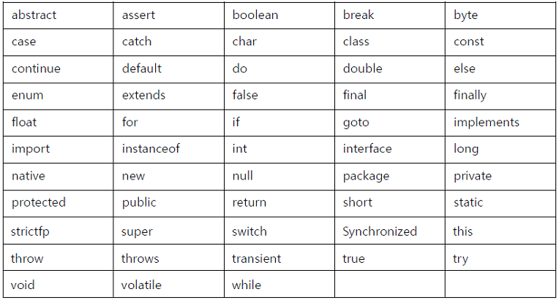
 |  | 3. 스네이크 표기법 (snake_case)
 |  | - 모든 문자를 소문자로 표기하되, 각 단어의 사이를 _ 로 구분.

 |  | 4. 헝가리안 표기법 (Hungarian notation)
 |  | - 이름 앞에 데이터 타입을 명시.
 |  | ex.
 |  | int m_year = 2020; | 멤버변수의 경우 m_ 를 붙임.
 |  | boolean bRunning = true; | 데이터 타입이 boolean인 경우 b 를 붙임.
 |  | - 마이크로소프트 공식 가이드라인에서 사용하지 말 것을 권고.

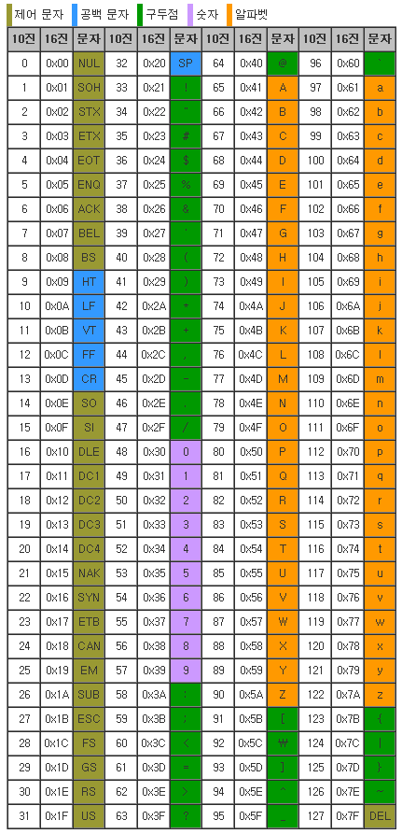
변수의 타입 |  | Ascii Code 표

- 기본형과 참조형 두 가지로 나누어 진다.
- 기본형 변수는 실제 값을 저장하는 반면, 참조형 변수는 값이 저장되어 있는 주소를 값으로 갖는다.
- 참조형 변수는 모두 4byte의 크기를 가진다.

기본형 (primitive type)

- 모두 8개의 타입이 있으며, 논리형, 문자형, 정수형, 실수형으로 구분된다.
- 실수형은 정수형과 저장형식이 달라서 같은 크기라도 훨씬 큰 값을 표현할 수 있으나 오차가 발생할 수 있다.

cf. 아스키코드를 확장시켜 전 세계의 문자를 담은 것이 유니코드.

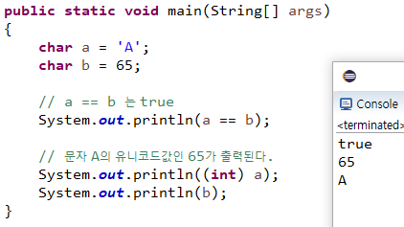

기본형(primitive type)

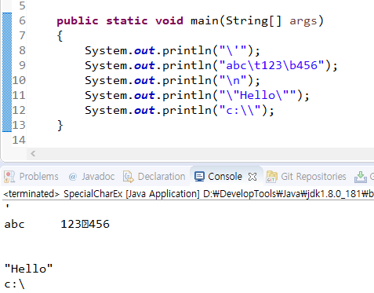
- 논리형 boolean |  | - 특수문자 다루기
· boolean형 변수에는 true와 false중 하나를 저장할 수 있으며, 기본값은 false이다. |  | · 문자 앞에 \를 붙여주면 특수한 문자를 표현할 수 있다.
· boolean형 변수는 대답(yes/no), 스위치(on/off) 등의 논리구현에 주로 사용된다.
· boolean형은 두 가지의 값만을 표현하면 되므로 1bit로도 충분하지만,
자바에서 데이터를 다루는 최소단위가 byte이기 때문에, boolean의 크기는 1byte이다.
· 자바에서는 대소문자가 구별되기 때문에 소문자 false, true만 저장된다.

- 문자형 char
· char 타입의 변수는 단 하나의 문자만을 저장할 수 있고, 기본값은 ' '(공백문자)이다.
· 눈으로 보기에는 문자가 저장되는 것처럼 보이지만, 실제로는 해당 문자의 유니코드 값(정수)이 저장된다.
· 해당 문자의 유니코드 값이 알고싶다면 char 타입의 변수를 int 타입으로 형변환하면 된다.
· 문자를 유니코드 값으로 변환하는 것을 인코딩이라고 하고,
유니코드 값을 문자로 변환하는 것을 디코딩이라고 한다

 |  | · \t 는 tab, \n 은 new line, \b 는 backspace를 표시한다.
 |  | · \b 에서 오류가 발생한 것처럼 보이는데, 이클립스에서의 문제이고, 실제로는 잘 반영이 된다.

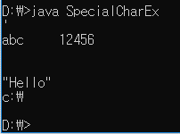

정수형 - byte, short, int, long |  | 부호있는 정수의 오버플로우

- 정수형의 기본 자료형은 int이다. |  | - 부호있는 정수는 부호비트가 0에서 1로 바뀔 때 오버플로우가 발생한다.
- byte나 short가 크기가 작아서 메모리를 절약할 수 있지만, |  | - 부호비트가 0이면 양수, 1이면 음수
연산 시에 범위를 넘어서 잘못된 결과를 얻기 쉬우므로 int를 사용하자. |  | 따라서 4비트 2진수 기준으로 0111이 최대값이고, 1000이 최소값이다
- 정수형 변수는 int 타입으로 하고, int의 범위를 넘어서는 수를 다뤄야할 때는 long을 사용하면 된다.
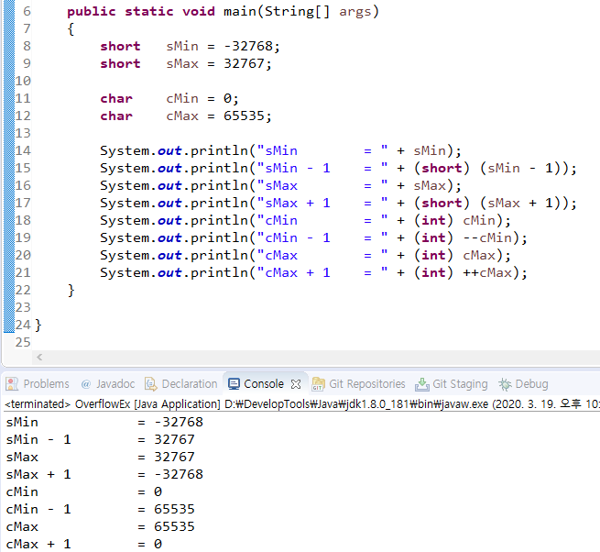
정수형의 오버플로우

- 타입이 표현 할 수 있는 값의 범위를 넘어서는 것을 오버플로우라고 한다.
- 오버플로우가 발생했다고 에러가 발생하는 것이 아니라 아래와 같은 결과를 얻는다.
최대값 + 1 -> 최소값 | 4bit 2진수 기준 : 1111 + 1 -> 0000
최소값 - 1 -> 최대값 | 4bit 2진수 기준 : 0000 - 1 -> 1111

실수형 - float, double |  | 실수형의 저장방식

- 실수형은 0을 표현할 수 없다. |  | - 부호비트는 1bit이며 0이면 양수, 1이면 음수를 의미한다.
- 정수형은 부호와 값 두 부분으로 표현하지만, 실수형은 부호, 지수, 가수 세 부분으로 표현하기 때문에 |  | - 정수형과 달리 '2의 보수법'을 사용하지 않기 때문에 부호비트만 바꾸면 양의 실수를 음의 실수로 바꿀 수 있다.
큰 범위의 값을 저장할 수 있지만, 오차가 발생할 수 있다는 단점이 있다. |  | - 지수 부분은 8bit의 저장공간을 갖고, 부호있는 정수이다.
- float 타입은 7자리, double 타입은 15자리까지 오차없이 저장할 수 있다. |  | '- 127~128의 값이 저장되나, -127은, 128은 NaN, 양의 무한대, 음의 무한대와 같이 특별한 값의 표현을 위해 예약되어있다.
 |  | - 나머지 공간은 가수 부분이며, double이 float보다 공간이 약 2배이므로 float 보다 약 2배의 정밀도를 갖는다.
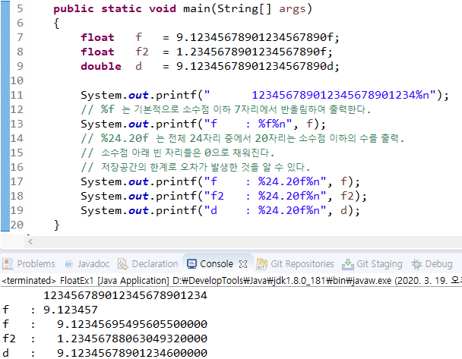

상수와 리터럴 |  | String 타입

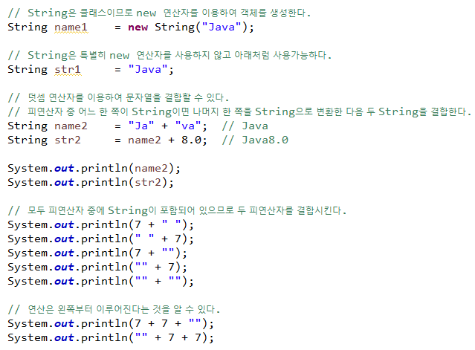
- 상수는 변수와 마찬가지로 값을 저장할 수 있는 공간이지만, 한 번 값을 저장하면 변경할 수 없다.
- 상수를 선언하는 방법은 변수의 타입 앞에 키워드 'final' 을 붙여주면 된다.
- 상수의 이름은 모두 대문자로 하는 것이 암묵적인 관례이며, 여러 단어로 이루어져있는 경우 _ 로 구분한다.
- 상수의 정수형, 실수형의 값을 리터럴이라고 한다.

리터럴의 타입과 접미사

- 정수형과 실수형에는 여러 타입이 존재하므로, 리터럴에 접미사를 붙여서 타입을 구분한다.
- int 타입은 정수형의 기본 자료형이라서 접미사를 생략한다.
- byte 와 short 타입은 int 타입의 리터럴을 사용한다. (연산 시 자동으로 int 타입으로 변환된다.)
- long 타입은 접미사 l 또는 L 을 붙인다.
- float 타입은 접미사 f 또는 F 를 붙인다.
- double 타입은 접미사 d 또는 D 를 붙이지만, 실수형의 기본 자료형이라서 접미사 생략이 가능하다.
- 16진수는 접미사가 아닌 접두사 0x 또는 0X 를 붙이고, 8진수는 접두사 0 을 붙인다.

타입의 불일치

- 리터럴의 타입은 변수의 타입과 일치시키는 것이 보통이지만,
저장범위가 넓은 타입에 좁은 타입의 값을 저장하는 것은 허용된다.

문자 리터럴과 문자열 리터럴

- 작은 따옴표로 문자 하나를 감싼 것을 '문자리터럴' 이라고 한다.
- 두 문자 이상은 큰 따옴표로 감싸야 하며 '문자열 리터럴' 이라고 한다.
- 문자열 리터럴은 "" 안에 아무런 문자도 넣지 않는 것을 허용하며, 이를 빈 문자열이라고 한다.
- 문자 리터럴은 ' ' 안에 반드시 하나의 문자가 있어야 한다.

화면에서 입력받기 - Scanner |  | 형식화된 출력 - printf()

- nextLine() 은 입력대기 상태에 있다가 엔터키를 누르면 입력한 내용이 문자열로 반환된다. |  | - printf 는 지시자를 통해 변수의 값을 여러가지 형식으로 변환하여 출력한다.
- nextint(), nextFloat() 등은 변환 없이 숫자로 바로 입력받는다. |  | - 지시자는 값을 어떤 형식으로 출력할 것인지 지정해주는 역할을 한다.
- 연속적으로 값을 입력 받아야할 경우에는 nextLine() 으로 입력받아서 적절히 변환하는 것이 낫다. |  | - 출력될 값이 차지할 공간을 숫자로 지정할 수 있다.
 |  | - 지시자 '%x'와 '%o'에 '#'을 사용하면 접두사 '0x'와 '0'이 붙는다. (ex. %#x, %#o)
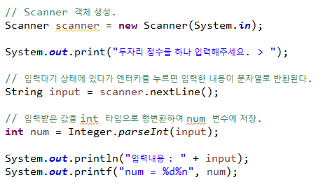
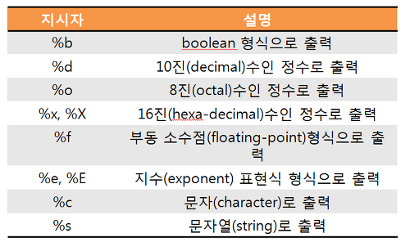

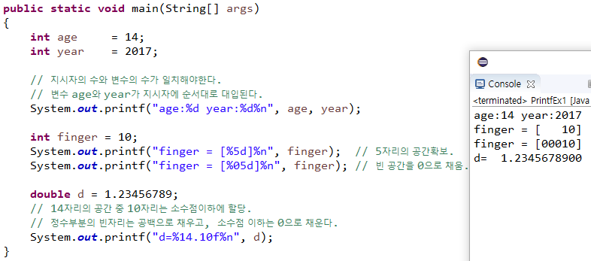

10진법과 2진법 |  | 2의 보수법

- 2진법은 0과 1로만 데이터를 표현하기 때문에 10진법에 비해 많은 자리수를 필요로 한다. |  | - 어떤 수의 'n의 보수'는 더했을 때 n이 되는 수를 말한다. (ex. 7의 10의 보수는 3)
- 자리수가 많아져도 10진수를 온전히 표현할 수 있고, 덧셈이나 뺄셈 같은 연산도 10진수와 동일하다. |  | - 2의 보수 관계에 있는 두 2진수를 더하면 0이된다.
 |  | 2진수에서 2는 자리올림이 발생하여 10이 되는데 1은 담을 수 없는 비트의 값이라서 사라지기 때문이다.
비트(bit)와 바이트(byte), 워드(word) |  | - 2의 보수 = 1의 보수 + 1
 |  | - 음수를 2진수로 표현하려면, 절대값을 2진수로 변환한뒤 2의보수값을 구하면 된다.
- 한 자리의 2진수를 비트라고 하며, 1 비트는 컴퓨터가 값을 저장할 수 있는 최소단위이다.
- 1비트 8개를 묶은 것이 바이트이며, 테이터의 기본 단위로 사용한다.
- 워드(word)는 CPU가 한 번에 처리할 수 있는 데이터의 크기를 의미한다.
CPU가 32비트이면 워드도 32비트, CPU가 64비트이면 워드도 64비트이다.

8진법과 16진법

- 8진수는 2진수 3자리를, 16진수는 2진수 4자리를 각각 한자리로 표현할 수 있기 때문에
자리수가 짧아져서 알아보기 쉽고 서로간의 변환방법 또한 매우 간단하다.
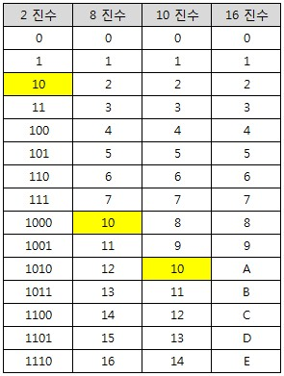
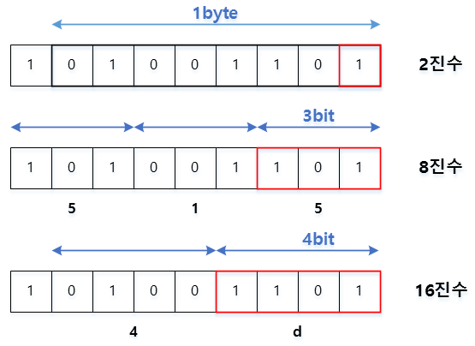

형변환 |  | 정수형 간의 형변환

- 형변환이란, 변수 또는 상수의 타입을 다른 타입으로 변환하는 것이다. |  | - 큰 타입에서 작은 타입으로의 변환을 하는 경우는 값 손실이 발생할 수 있다.
- 기본형에서 boolean을 제외한 나머지 타입들은 서로 형변환이 가능하다. |  | - 반대로 작은 타입에서 큰 타입으로의 변환은 값 손실이 발생하지 않는다.
- 기본형과 참조형간의 형변환은 불가능하다. |  | - 큰 타입으로 변환할 때 빈공간은 양수인 경우 0, 음수인 경우 1으로 채워진다.
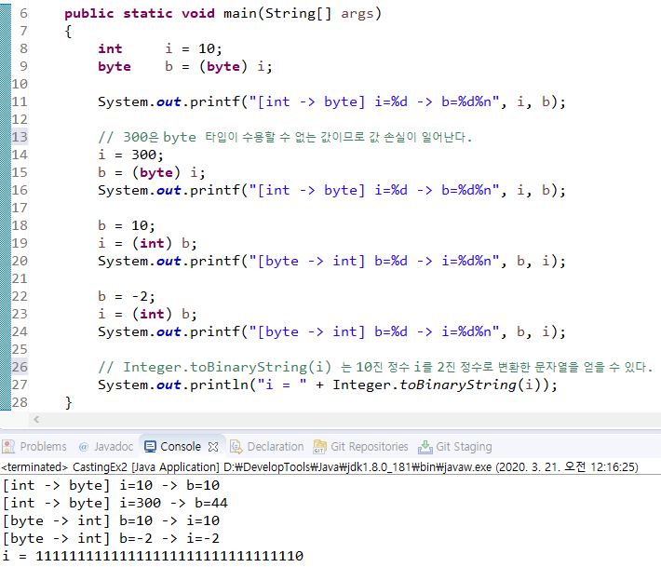
- 서로 다은 타입의 변수 간의 연산은 형변환을 하는 것이 원칙이지만,
값의 범위가 작은 타입에서 큰 타입으로의 형변환은 생략할 수 있다.
- 형변환을 생략하면 컴파일러가 알아서 자동형변환을 한다.
기존의 값을 최대한 보존할 수 있는 타입으로 자동 형변환한다.

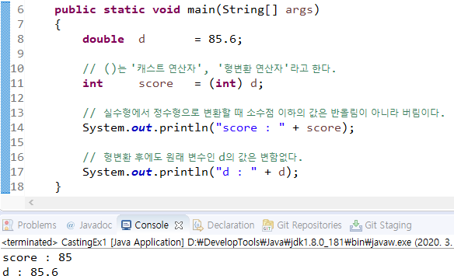

실수형 간의 형변환 |  | 정수형과 실수형 간의 형변환

- 작은 타입에서 큰 타입으로 변환하는 경우 빈 공간을 0으로 채운다. |  | - 실수형은 정수형보다 큰 저장범위를 갖기 때문에 정수형을 실수형으로 변환하는 것은 무리가 없다.
- float 타입의 범위를 넘는 값을 float 타입으로 형변환 하는 경우는 무한대 또는 0.0을 결과로 얻는다. |  | 정수를 2진수로 변환한 다음 정규화해서 실수의 저장형식에 맞게 저장하므로 오차가 생길 수 있다.
 |  | - 실수형을 정수형으로 변환하면, 소수점 이하의 값은 버려진다.
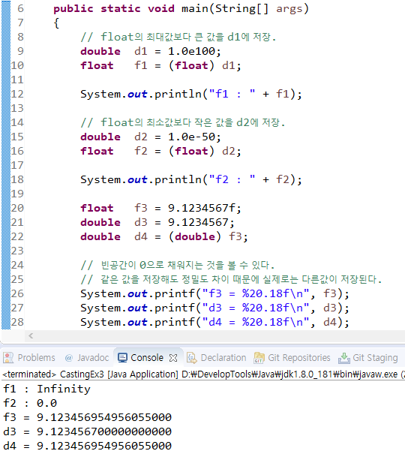
 |  | 소수점 이하의 값이 버려지고 남은 값이 정수형의 저장범위를 넘는 경우에는 오버플로우가 발생한다.

